１
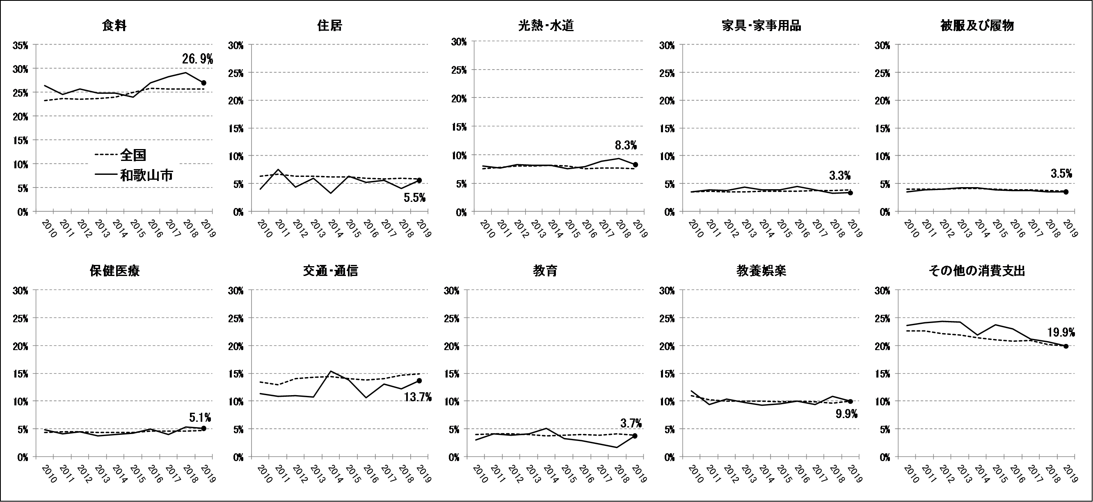


No.404
統計ニュース
令和2年（2020）
7月号
令和元年度「統計の日」標語
数字の先に映し出せ新たな時代僕らの未来
 | 和歌山県の推計人口（令和2年6月1日現在）
 | 総 数 916,295人 （男431,002人、女485,293人）
 | 世帯数 394,657世帯

発行 和歌山県企画部調査統計課 和歌山市小松原通1-1 TEL 073-441-2385(直通) FAX 073-441-2386

家計調査（家計収支編） 2019年(令和元年)平均結果の概要

家計調査は、世帯を対象として家計の毎月の収入・支出、年間収入、貯蓄・負債などを毎月調査して、国民生活の実態を家計の面から明らかにする調査です。全国168市町村、約9,000世帯を対象に、国が都道府県を通じて行っている基幹統計調査です。 和歌山県では、2019年は、和歌山市、紀の川市及び新宮市の区域の中から、統計的な抽出方法により選ばれた約132世帯を対象に調査を実施してきました。 今般、家計収支編の2019年平均結果が総務省統計局から公表されましたので、和歌山市について概要をお知らせします。

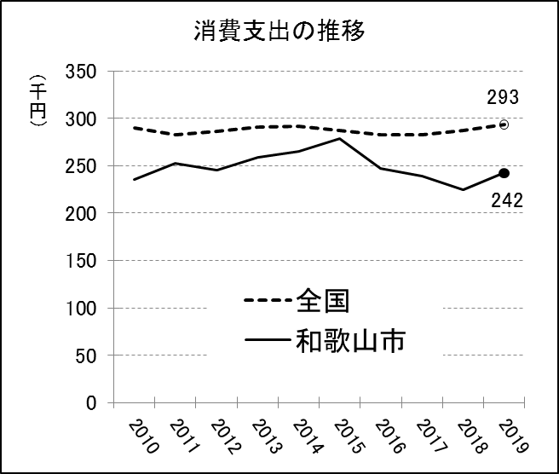
＜二人以上の世帯（和歌山市）の消費支出は前年より0.1％増加＞ |  | 図１
和歌山市の二人以上の世帯（平均世帯人員2.82人、世帯主の平均年齢60.7歳）の１世帯当たり１か月平均消費支出は、242,191円となり、前年より0.1%増加し、４年ぶりに増加に転じました。全国（平均世帯人員2.97人、世帯主の平均年齢59.4歳）では、293,379円となっています。

＜10大費目別消費支出の構成比は、教育、住居、交通・通信などで増加＞
和歌山市の10大費目別の消費支出の構成比は、その他の消費支出を除き、「食料」が26.9%、「交通･通信」13.7%、「教養娯楽」9.9%、「光熱・水道」8.3%、「住居」5.5%、「保健医療」5.1%、「教育」3.7%、「被服及び履物」3.5%、「家具・家事用品」3.3%となりました。前年と比較すると、「教育」（前年比1.5%）、「住居」（同0.5%）、「交通・通信」(同0.2%)、「家具・家事用品」（同0.1%）及び「被服及び履物」（同0.1%）の５品目で増加し、その他の費目は前年と同水準となっています。2010年からの時系列は図３のとおりですが、2019年は、「食料」、「光熱・水道」及び「保健医療」で、全国に比べて構成比が高くなっています。

図２

図３

２
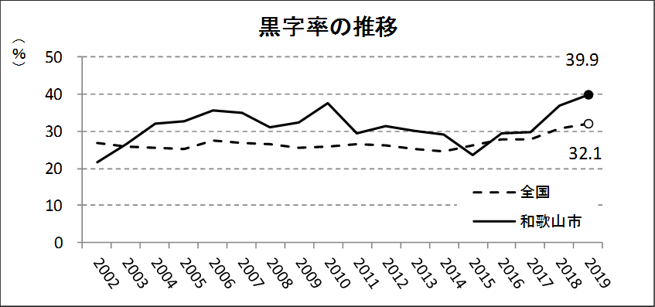
＜二人以上の世帯のうち勤労者世帯の家計収支＞
（１）実収入は前年より0.1％増加 和歌山市の勤労者世帯（平均世帯人員3.24人、世帯主の平均年齢48.8歳）の実収入（世帯員全員の現金収入を合計したもの）は、１世帯当たり１か月平均529,962円で、前年より0.1%の増加となりました。全国（平均世帯人員3.31人、世帯主の平均年齢49.6歳）では、586,149円となっています。 実収入の内訳をみると、「勤め先収入」は498,863円（構成比94.1%)、家賃や公的年金給付、受贈金などの「その他の収入」は31,099円(5.9%)で、前年より「勤め先収入」が0.1%増加しています。一方、全国では、「勤め先収入」が536,305円(91.5%)、「その他の収入」49,844円(8.5%)となり、「勤め先収入」の比率において、和歌山市で高くなっています。さらに、「勤め先収入」の内訳をみると、「世帯主収入」は445,259円（89.3%）、「配偶者収入」は48,917円（9.8％）、「他の世帯員収入」4,688円（0.9%）となっており、全国と比べて「世帯主収入」の比率が高くなっています。

（２）可処分所得は前年より0.1%増加、黒字率は前年より3.0ポイント増加 実収入から、直接税や社会保険料等の非消費支出（91,403円）を差し引いた「可処分所得」は438,559円で、前年より0.1%の増加となりました。また、可処分所得から消費支出（263,715円）を差し引いた「黒字」は174,844円となり、前年より0.2%の増加となっています。黒字率（可処分所得に対する黒字の割合）は39.9%で、前年より3.0ポイント増加しており、図６の黒字率の推移のとおり、全国平均よりも高い傾向となっています。

図４

図５ 消費支出に占める割合 | 図６

３
指 標 の 動 向
 | １ 鉱工業生産指数
鉱工業生産指数（季節調整済指数）＜全国・近畿との比較＞
 | 和歌山県（製造工業） | 近畿（製造工業） | 全国（製造工業）
H25.1 | 98.2 | 93.9 | 94.8
 | 95.5 | 95 | 96.4
 | 97.2 | 98.4 | 97.7
 | 97.1 | 98.7 | 97.7
 | 98.5 | 98.6 | 99.2
６ | 100.8 | 98.3 | 98.2
 | 101.1 | 100.1 | 99.7
 | 98.3 | 99.4 | 99.9
 | 101.1 | 99.1 | 101
 | 101.1 | 98.6 | 101.1
 | 98.3 | 100.4 | 101.8
 | 103.5 | 101.5 | 101.9
26.1 | 106.3 | 101.7 | 103.8
 | 106.1 | 102.4 | 102.7
 | 110.2 | 102.2 | 104.2
 | 107.7 | 100.9 | 99.5
 | 107.4 | 101.6 | 101.8
６ | 104.1 | 101.4 | 100.3
 | 102.2 | 101.9 | 100.1
 | 99.4 | 100 | 99.4
 | 102.8 | 101.5 | 100.6
 | 104.7 | 102.7 | 100.4
 | 104.1 | 99.8 | 100.4
 | 106.7 | 98.5 | 99.9
27.1 | 104.2 | 104.3 | 102.9
 | 101.5 | 100 | 99.8
 | 99.8 | 100.5 | 99.3
 | 99 | 98.7 | 99.5
 | 98.3 | 100.3 | 99.5
６ | 97.4 | 99.1 | 100.4
 | 100.8 | 100.9 | 100.4
 | 98.5 | 99.9 | 98.6
 | 103 | 100.9 | 100.5
 | 98.9 | 100.8 | 100.7
 | 97.6 | 99.7 | 99.9
 | 101 | 95.8 | 98.5
28.1 | 101.8 | 99.1 | 100.1
 | 107.1 | 98.8 | 99.2
 | 105.2 | 100.2 | 99.7
 | 105.9 | 100.3 | 99.3
 | 106 | 100.2 | 98.5
６ | 107.9 | 99.6 | 99.2
 | 107.7 | 99.5 | 99.8
 | 109.1 | 100.4 | 100.5
 | 108.9 | 102.9 | 100.8
 | 108.2 | 101.5 | 101.1
 | 108.6 | 103 | 102
 | 103.1 | 103.4 | 102
29.1 | 102.9 | 100.6 | 100.9
 | 101.9 | 102.7 | 101.6
...

（出典：＜和歌山県＞和歌山県鉱工業生産指数、＜近畿＞近畿経済産業局、＜全国＞経済産業省）

年.月 | 和歌山県 製造工業 |  |  |  |  |  |  |  |  | 全 国 製造工業 | 近 畿 製造工業
 |  |  | 鉄 鋼 |  | 金属製品 | 機 械 | 化 学 | 石油･石炭 | ﾌﾟﾗｽﾁｯｸ製品

 | 平成27(2015)年=100 |  |  |  |  | （原 指 数） |  |  |  | （原 指 数）
平成28(2016) |  | 106.8 |  | 101.9 | 82.8 | 115.3 | 105.1 | 109.0 | 114.5 | 100.0 | 100.8
29(2017) |  | 109.2 |  | 107.1 | 105.4 | 120.1 | 102.8 | 100.7 | 110.7 | 103.1 | 103.3
30(2018) |  | 109.2 |  | 109.5 | 113.8 | 117.9 | 101.2 | 98.1 | 109.8 | 104.2 | 104.2
令和元(2019) |  | p 102.6 |  | 110.3 | 94.3 | 100.8 | p 100.3 | 95.4 | 102.2 | 101.1 | 100.2

 | (季節調整済指数) |  |  |  |  |  |  |  |  | (季節調整済指数)

2019. 10 |  | p108.6 |  | 106.0 | 148.2 | 107.3 | p102.9 | 146.9 | 99.1 | 98.3 | 98.2
11 |  | p103.8 |  | 112.8 | 156.0 | 101.1 | p 94.6 | 82.9 | 97.5 | 97.7 | 93.4
12 |  | p 99.9 |  | 106.3 | 101.0 | 112.1 | p 96.1 | 69.9 | 102.8 | 97.9 | 97.5
2020. 1 |  | p 95.7 |  | 101.8 | 91.9 | 95.7 | p 94.1 | 100.7 | 110.5 | 99.8 | 100.4
2 |  | p 97.7 |  | 114.1 | 135.0 | 77.9 | p 99.9 | 92.1 | 109.6 | 99.5 | 97.5
3 |  | p102.7 |  | 113.6 | 107.3 | 99.5 | p 98.8 | 81.2 | 105.3 | 95.8 | p 95.9

注1) | 「p」は速報値です。
注2) | 令和元年7月速報公表時において、平成27年基準へ移行しました。
注3) | 全国の数値については、2019年分は年間補正後、2020年1月以降は季節指数替え後となっています。

 | ２ 景気動向指数

＜参考＞景気先行指数（CLI） ※下注参照
 | 全国（CLI） H27=100 | 和歌山県（CLI） H27=100
H25.1 | 99.6 | 99.1
 | 99.8 | 99.2
 | 100.0 | 99.2
 | 100.3 | 99.4
 | 100.5 | 99.8
６ | 100.7 | 100.3
 | 100.9 | 100.7
 | 101.0 | 101.2
 | 101.2 | 101.6
 | 101.3 | 101.9
 | 101.3 | 102.1
 | 101.3 | 102.2
26.1 | 101.3 | 102.3
 | 101.1 | 102.3
 | 100.9 | 102.1
 | 100.7 | 101.6
 | 100.5 | 101.0
６ | 100.3 | 100.3
 | 100.1 | 99.5
 | 100.0 | 98.7
 | 100.0 | 98.1
 | 100.0 | 97.6
 | 100.0 | 97.3
 | 100.0 | 97.0
27.1 | 100.1 | 96.9
 | 100.1 | 96.9
 | 100.2 | 97.1
 | 100.3 | 97.5
 | 100.3 | 98.0
６ | 100.4 | 98.5
 | 100.3 | 99.0
 | 100.3 | 99.4
 | 100.2 | 99.6
 | 100.1 | 99.7
 | 100.0 | 99.8
 | 99.9 | 99.9
28.1 | 99.8 | 100.0
 | 99.7 | 100.1
 | 99.7 | 100.1
 | 99.6 | 100.1
 | 99.6 | 100.0
６ | 99.6 | 99.8
 | 99.7 | 99.7
 | 99.7 | 99.6
 | 99.8 | 99.5
 | 99.9 | 99.6
 | 100.0 | 99.8
 | 100.1 | 100.0
29.1 | 100.2 | 100.3
 | 100.2 | 100.5
...
※ 和歌山県景気動向指数（CI・DI）について、現在採用指標の見直し作業中になっております。採用指標の見直し作業が終わり次第、掲載させていただきます。
(なお、景気先行指数(CLI)については、参考値として今後も月別で掲載させていただきます。)
年.月 | 景気先行指数
 | CLI
 | 2015年＝100

平成27(2015) | 98.5
28(2016) | 100.1
29(2017) | 100.9
令和元(2018) | 100.2

2019. 10 | 99.9
11 | 99.5
12 | 99.0
2020. 1 | 98.3
2 | 97.6
3 | 96.8

注1) | CI：各指標の前月比での変化率を１つの指標に合成したもの。景気の変動の相対的な大きさやテンポを示します。
 | DI：景気に敏感な経済指標を３ヶ月前と比較し、５０％を基準に景気判断する方法。景気の方向性を示します。
 | CLI：地域の景気動向を的確・早期に把握するために作成されたＯＥＣＤ基準の景気先行指数です。(資料出所 関西学院大学産業研究所)
注2) | CLIの全国及び和歌山県の数値については平成31年2月より平成27年基準に移行されておりますので、数値の比較を行うなど、利用の際は御注意ください。

 | ３ 消費者物価指数，家計消費支出

年.月 | 消費者物価指数 |  |  |  | 消費者物価指数 |  | 企業向け サービス 価格指数 | 国内企業 物価指数 | 家計消費支出（月平均）
 | 総合 |  |  |  | 生鮮食品を除く総合 |  |  |  | (農林漁家世帯を含む)
 | 和歌山市 |  | 全 国 |  | 和歌山市 | 全 国 |  |  | 和歌山市 |  | 全 国
 |  |  |  |  |  |  |  |  | 二人以上の世帯 | 勤労者世帯 | 勤労者世帯
 | (2015年=100) |  |  |  |  |  | (2015年=100) |  | 千円 | 千円 | 千円
平成24(2012) |  | 96.3 |  | 96.2 | 96.5 | 96.6 | 96.4 | 98.0 | 244.9 | 283.0 | 313.9
25(2013) |  | 96.8 |  | 96.6 | 97.0 | 96.9 | 96.4 | 99.2 | 258.5 | 278.5 | 319.2
26(2014) |  | 99.5 |  | 99.2 | 99.6 | 99.5 | 98.9 | 102.4 | 265.0 | 319.2 | 318.8
27(2015) |  | 100.0 |  | 100.0 | 100.0 | 100.0 | 100.0 | 100.0 | 278.5 | 327.1 | 315.4
28(2016) |  | 100.1 |  | 99.9 | 100.0 | 99.7 | 100.3 | 96.5 | 247.2 | 274.4 | 309.6
29(2017) |  | 100.7 |  | 100.4 | 100.3 | 100.2 | 101.0 | 98.7 | 238.9 | 275.0 | 313.1
30(2018) |  | 101.4 |  | 101.3 | 100.8 | 101.0 | 102.2 | 101.3 | 224.9 | 248.6 | 315.3
令和元(2019) |  | 101.3 |  | 101.8 | 101.0 | 101.7 | 103.3 | 101.5 | 242.2 | 263.7 | 323.9

2019. 4 |  | 101.2 |  | 101.8 | 101.0 | 101.8 | 103.1 | 101.9 | 222.7 | 255.1 | 337.2
5 |  | 101.4 |  | 101.8 | 101.3 | 101.8 | r 102.8 | 101.8 | 271.7 | 239.2 | 332.3
6 |  | 101.3 |  | 101.6 | 101.0 | 101.6 | 102.7 | 101.2 | 214.1 | 240.5 | 308.4
7 |  | 101.2 |  | 101.6 | 101.0 | 101.5 | r 102.8 | 101.1 | 224.7 | 249.8 | 321.2
8 |  | 101.0 |  | 101.8 | 100.9 | 101.7 | 102.8 | 100.9 | 228.6 | 226.3 | 325.5
9 |  | 101.2 |  | 101.9 | 101.0 | 101.6 | 102.8 | 100.9 | 243.3 | 282.7 | 329.7
10 |  | 101.2 |  | 102.2 | 101.1 | 102.0 | 104.8 | 102.1 | 264.8 | 298.0 | 305.2
11 |  | 101.7 |  | 102.3 | 101.6 | 102.2 | 105.0 | 102.2 | 253.8 | 233.7 | 304.0
12 |  | 101.3 |  | 102.3 | 101.2 | 102.0 | 105.0 | 102.3 | 291.1 | 288.9 | 345.4
2020. 1 |  | 101.4 |  | 102.2 | 101.4 | 102.0 | 104.7 | 102.4 | 243.0 | 275.7 | 312.5
2 |  | 101.1 |  | 102.0 | 101.0 | 101.9 | 104.7 | 102.0 | 241.2 | 299.4 | 303.2
3 |  | 101.1 |  | 101.9 | 100.9 | 101.9 | r 104.9 | 101.1 | 279.0 | 378.8 | 322.5
4 |  | 101.2 |  | 101.9 | 101.0 | 101.6 | p 104.1 | 99.6 | 254.3 | 347.3 | 303.6

注1) | 勤労者世帯とは「二人以上の世帯のうち、勤労者世帯」を指します。
注2) | 「p」は速報値、「r」は訂正値です。

 |  |  |  |  |  |  | 令和元年103.3 | 令和元年101.5

